案例
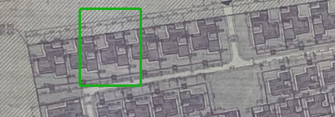

 |  |  |  |  |  |  |  |  |  | A

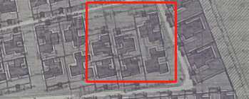

 |  |  |  |  |  |  |  |  |  | B

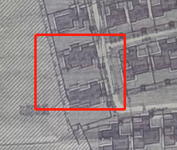

 |  |  |  |  |  |  |  |  |  | C

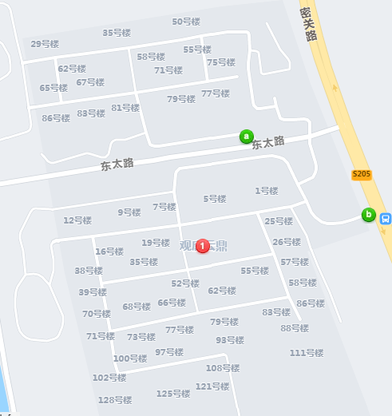
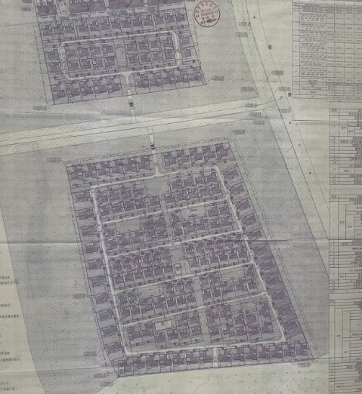

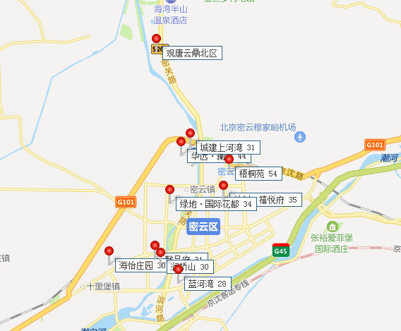
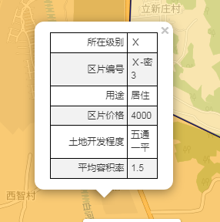

 |  |  |  |  |  |  |  |  | 59.171597633

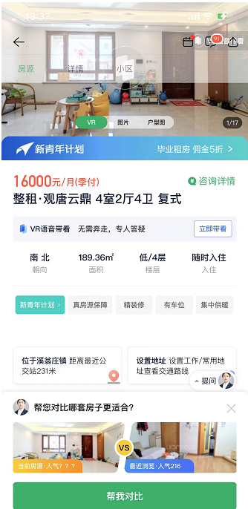
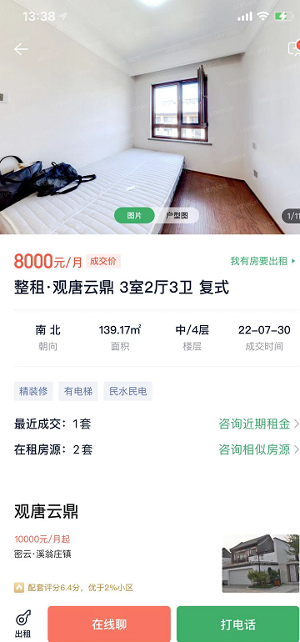

 |  |  |  |  |  | 84.495141529
 |  |  |  |  |  |  |  | 57.483653086

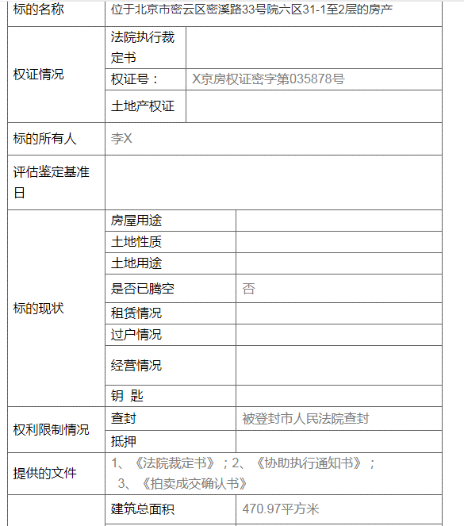

司法拍卖
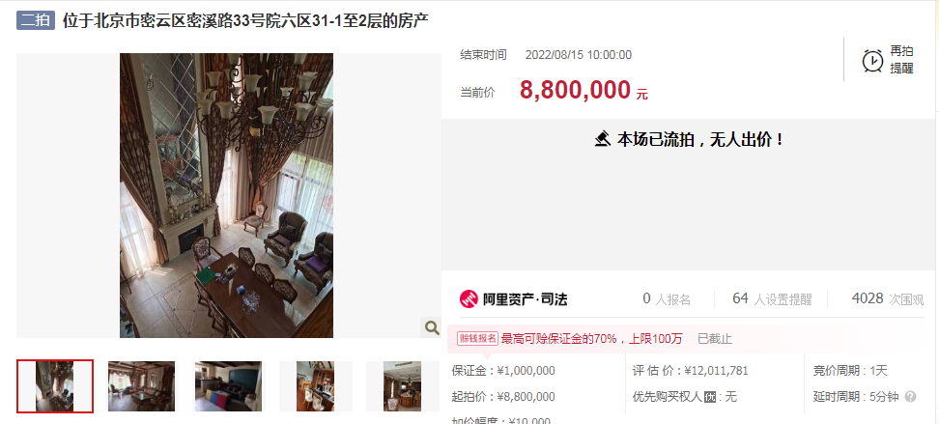

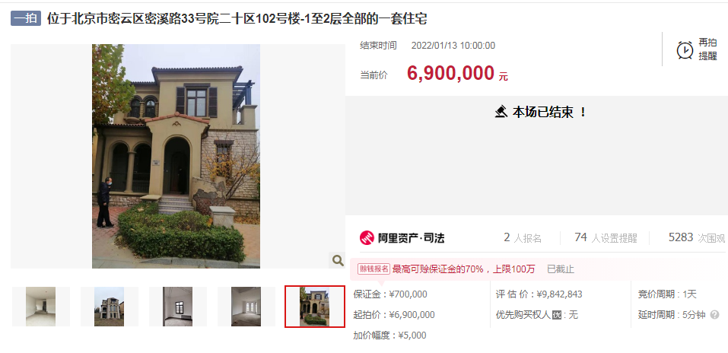

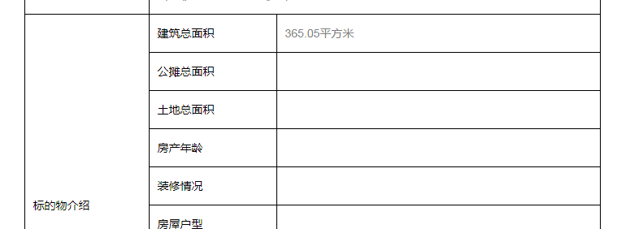

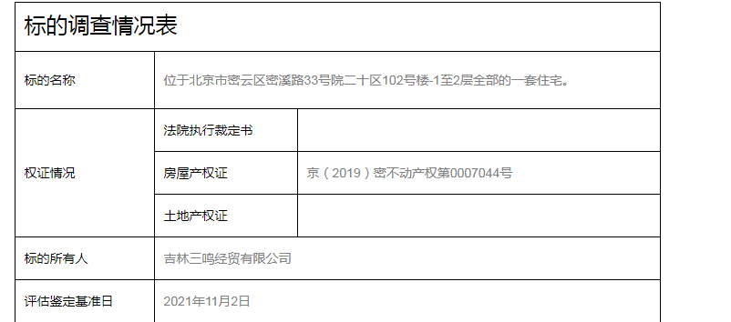

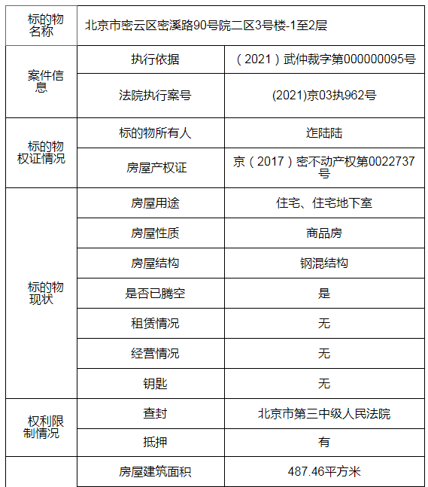
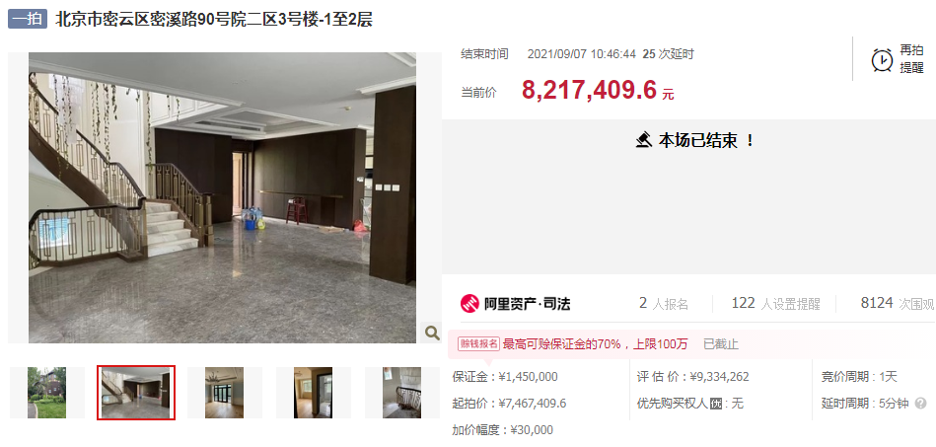

 | https://sf-item.taobao.com/sf_item/651761152049.htm?spm=a213w.7398504.paiList.31.50c43a1blIVSaW&track_id=2591b79c-61ef-4e2a-8424-f07220a662c0

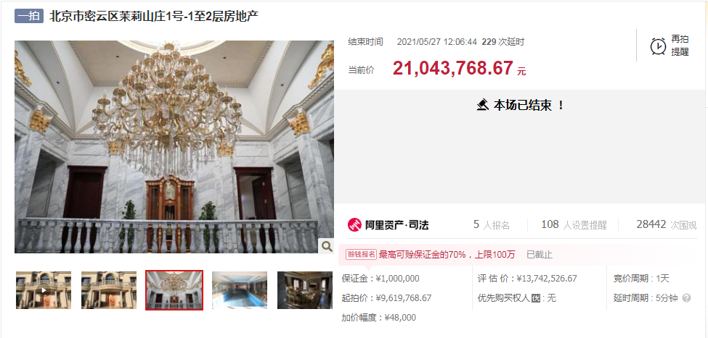

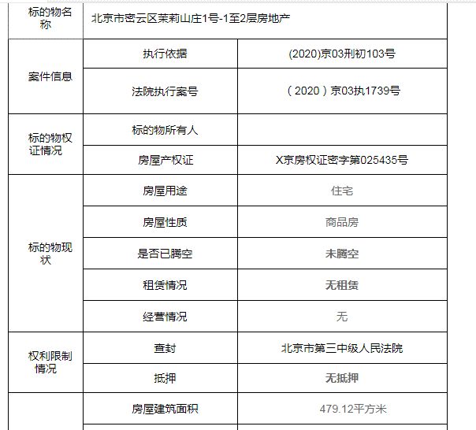

 | https://sf-item.taobao.com/sf_item/643053825823.htm?spm=a213w.7398504.paiList.41.50c43a1blIVSaW&track_id=2591b79c-61ef-4e2a-8424-f07220a662c0
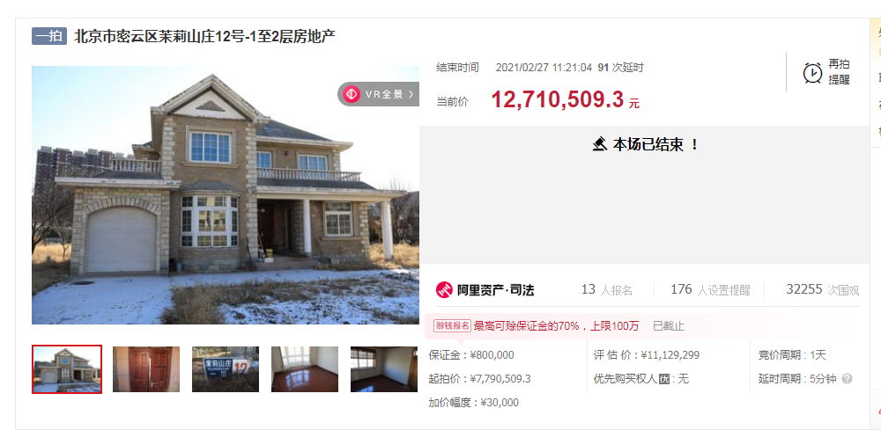

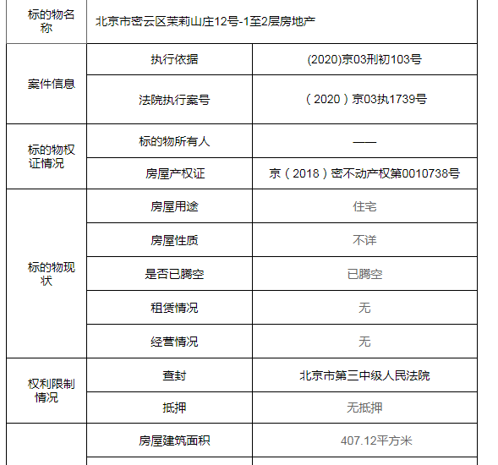

 | https://sf-item.taobao.com/sf_item/637571362436.htm?spm=a213w.7398504.paiList.44.50c43a1blIVSaW&track_id=2591b79c-61ef-4e2a-8424-f07220a662c0

 | 项目名 | 建筑面积 | 用途 | 成交时间 | 评估值 | 成交价 | 单价
 | 茉莉山庄12号 | 407.12 | 住宅、住宅地下室 | 2021-02-27 | 11129299 | 12710509.3 | 31221
 | 茉莉山庄1号 | 479.12 | 住宅 | 2021-05-27 | 13742526.67 | 21043768.67 | 43922
 | 首创澜茵山二区3号楼 | 487.46 | 住宅 | 2021-09-07 | 9334262 | 8217409.6 | 16858
 | 阳光城·君山墅二十区102号 | 365.05 | 住宅 | 2022-01-13 | 9842843 | 6900000 | 18902
 | 阳光城·君山墅六区31号 | 470.97 | 住宅 | 流拍 | 12011781 | 8800000 | 18685

